必须改的问题
编号 | 问题描述 | 截图
1 | 页面活动，顶部栏把其他内容挡住了（所有页面都是这样） | 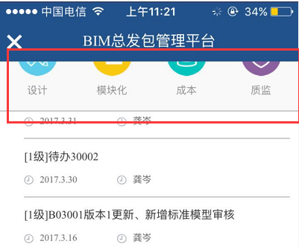
2 | 待办图标样式有问题
3 | 已读的公告还是显示小红点
4 | 版本列表搜索功能搜索结果不正确
5 | 项目列表中的项目显示不全
6 | 批注的数量显示不正确
7 | 各页面底部的导航栏按设计稿调整
8 | 点击某个模型进入浏览界面后的页面title应该是文件名称
尚未完成的功能 | 标准模型库、族库的列表
 | 批注列表
 | 去掉demo模型页，打开bim平台直接跳转到首页

